Geração de Números Aleatórios
Formação Master em Excel | Geração de Números Aleatórios
Módulo Básico ao Intermediário

Vamos gerar dados aleatórios de uma distribuição Normal (Gaussiana) a partir da ferramenta Análise de Dados. - Gere dados com Média = 0 e Desvio-Padrão = 1; - Crie um histograma e verifique a forma da distribuição dos dados. A curva Normal tem o formato de um sino, como mostrado na figura; - Verifique se os dados do histograma se encaixam em uma normal, bem como se a maioria dos dados se concentra em torno da média 0.

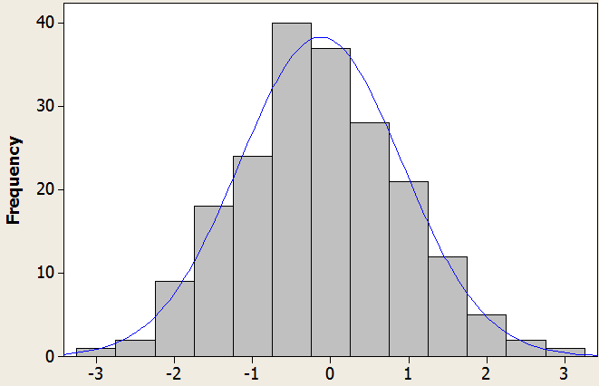
Distribuição Gerada

